상품제안서
카카오프렌즈 볼캡 고속 도킹형 보조배터리 5000mAh | 상품코드: F30847

 |  |  |  |  |  |  | 02-412-0044 | www.easy1.co.kr
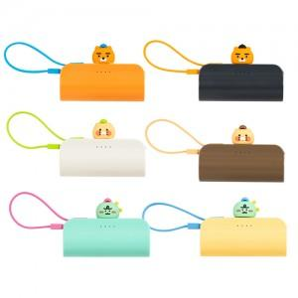

【상세/제작정보】 | <p>&nbsp;</p><p>&nbsp;</p>

【인쇄/포장옵션】 | 컬러필름인쇄 / 포장지포장

【공급단가】 | 수량 | 100~ | 300~ | 500~ | 1,000~ | 3,000~
*VAT별도 | 단가 | 23,160원 | 22,770원 | 22,190원 | 21,800원 | 21,230원

【상품 URL】 | http://www.easy1.co.kr/src/goods_detail.php?gdno=30847

